Portada
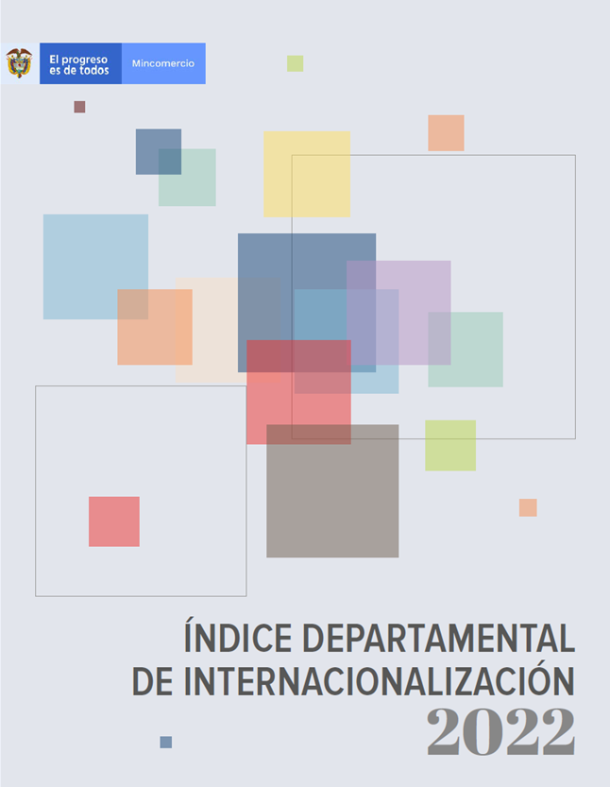

https://www.mincit.gov.co/mincomercioexterior/indice-departamental-de-internacionalizacion

